入面最低分数
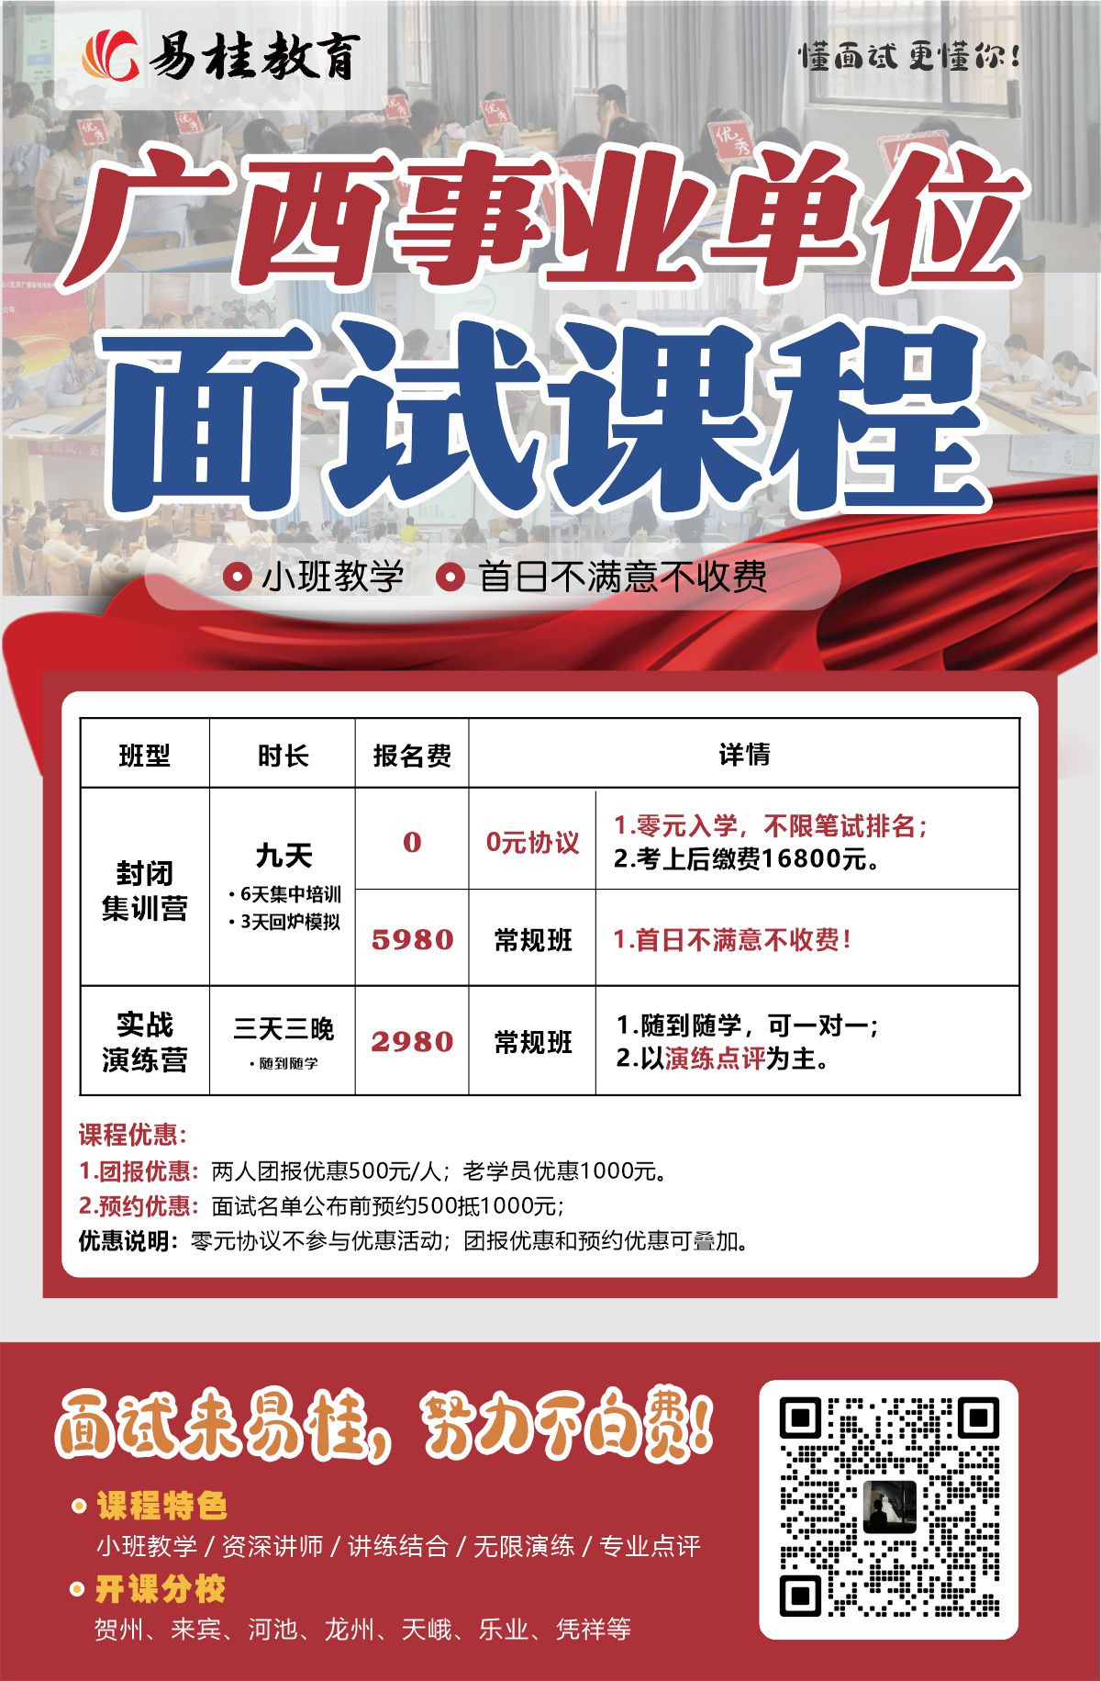
附件：
南宁市2026年公开考试招聘事业单位工作人员进入面试最低笔试总成绩情况表
序号 | 主管部门 | 招聘单位 | 招聘岗位 | 招聘岗位代码 | 职业能力倾向测验分数线（分） | 笔试总成绩 分数线 （分） | 进入面试范围 最低笔试总成绩（分）
0001 | 中共南宁市委宣传部 | 南宁市互联网舆情中心 | 信息化技术员 | 1450100001 | 62.5 | 109.5 | 193
0002 | 中共南宁市委宣传部 | 南宁市互联网舆情中心 | 舆情信息员 | 1450100002 | 64.5 | 122.5 | 209.5
0003 | 中共南宁市委宣传部 | 南宁市互联网舆情中心 | 应急处置员 | 1450100003 | 64.5 | 122.5 | 204
0004 | 中国共产党南宁市委员会社会工作部 | 中国共产党南宁市委员会社会工作部综合保障中心 | 信息管理和运行维护岗 | 1450100004 | 62.5 | 109.5 | 200.5
0005 | 中国共产党南宁市委员会社会工作部 | 中国共产党南宁市委员会社会工作部综合保障中心 | 综合管理岗 | 1450100005 | 60 | 127.5 | 203.5
0006 | 中国共产党南宁市委员会金融委员会办公室 | 南宁市金融行业服务管理办公室 | 行政管理岗 | 1450100009 | 60 | 127.5 | 214
0007 | 中国共产党南宁市委员会金融委员会办公室 | 南宁市金融行业服务管理办公室 | 融资服务岗一 | 1450100010 | 60 | 127.5 | 221.5
0008 | 中国共产党南宁市委员会金融委员会办公室 | 南宁市金融行业服务管理办公室 | 融资服务岗二 | 1450100011 | 60 | 127.5 | 210
0009 | 中国共产党南宁市委员会金融委员会办公室 | 南宁市金融行业服务管理办公室 | 信息管理岗 | 1450100012 | 60 | 127.5 | 217.5
0010 | 中共南宁市委员会机构编制委员会办公室 | 南宁市机构编制和绩效管理评估中心 | 评估分析员 | 1450100013 | 60 | 127.5 | 210.5
0011 | 中共南宁市委员会机构编制委员会办公室 | 南宁市机构编制和绩效管理评估中心 | 综合文秘 | 1450100014 | 60 | 127.5 | 214.5
0012 | 南宁市政协办公室 | 南宁市政协信息中心（南宁政协文史馆） | 馆员 | 1450100015 | 64.5 | 122.5 | 222
0013 | 南宁市政协办公室 | 南宁市政协信息中心（南宁政协文史馆） | 网络维护员 | 1450100016 | 62.5 | 109.5 | 202.5
0014 | 南宁市政协办公室 | 南宁市政协信息中心（南宁政协文史馆） | 综合岗位一 | 1450100017 | 64.5 | 122.5 | 215
0015 | 南宁市政协办公室 | 南宁市政协信息中心（南宁政协文史馆） | 综合岗位二 | 1450100018 | 64.5 | 122.5 | 163.5
0016 | 南宁市重点项目建设办公室 | 南宁市城市轨道交通建设服务中心 | 项目管理员 | 1450100019 | 62.5 | 109.5 | 206.5
0017 | 南宁市工业和信息化局 | 南宁市工业促进和中小企业服务中心 | 项目服务岗位一 | 1450100020 | 62.5 | 109.5 | 198
0018 | 南宁市工业和信息化局 | 南宁市工业促进和中小企业服务中心 | 项目服务岗位二 | 1450100021 | 62.5 | 109.5 | 190
0019 | 南宁市工业和信息化局 | 南宁市工业促进和中小企业服务中心 | 外贸及采购服务岗位 | 1450100023 | 64.5 | 122.5 | 207.5
0020 | 南宁市教育局 | 南宁市第一职业技术学校 | 机械专业实训室管理员（教职人员控制数) | 1450100028 | 60 | 127.5 | 195
0021 | 南宁市教育局 | 南宁市第一职业技术学校 | 旅游实训室管理员二（教职人员控制数） | 1450100030 | 60 | 127.5 | 207.5
0022 | 南宁市教育局 | 南宁市第一职业技术学校 | 网络管理员（教职人员控制数） | 1450100032 | 60 | 127.5 | 197
0023 | 南宁市教育局 | 南宁市第一职业技术学校 | 艺术专业实训室管理员（教职人员控制数） | 1450100034 | 60 | 127.5 | 130
0024 | 南宁市教育局 | 南宁市第一职业技术学校 | 计算机实训室管理员二（教职人员控制数） | 1450100036 | 60 | 127.5 | 160
0025 | 南宁市教育局 | 南宁市第一职业技术学校 | 资产管理员一（教职人员控制数） | 1450100038 | 60 | 127.5 | 184.5
0026 | 南宁市教育局 | 南宁市第一职业技术学校 | 资产管理员二（教职人员控制数） | 1450100039 | 60 | 127.5 | 198
0027 | 南宁市教育局 | 南宁市第一职业技术学校 | 行政干事（教职人员控制数） | 1450100040 | 60 | 127.5 | 196.5
0028 | 南宁市教育局 | 南宁市第一职业技术学校 | 商贸实训室管理员（教职人员控制数） | 1450100041 | 60 | 127.5 | 201
0029 | 南宁市教育局 | 南宁市第一职业技术学校 | 物流实训室管理员（教职人员控制数） | 1450100042 | 60 | 127.5 | 201.5
0030 | 南宁市教育局 | 南宁市第六职业技术学校 | 宣传干事（教职人员控制数） | 1450100043 | 60 | 127.5 | 197.5
0031 | 南宁市教育局 | 南宁市第六职业技术学校 | 电教管理员（教职人员控制数） | 1450100044 | 62.5 | 109.5 | 189.5
0032 | 南宁市教育局 | 南宁市第六职业技术学校 | 计算机实训室管理员一（教职人员控制数） | 1450100045 | 62.5 | 109.5 | 153
0033 | 南宁市教育局 | 南宁市第六职业技术学校 | 会计（教职人员控制数） | 1450100051 | 62.5 | 109.5 | 170.5
0034 | 南宁市教育局 | 南宁市第六职业技术学校 | 资产管理员（教职人员控制数） | 1450100052 | 62.5 | 109.5 | 183
0035 | 南宁市教育局 | 南宁外国语学校 | 教务干事（聘用教师控制数） | 1450100053 | 64.5 | 122.5 | 212.5
0036 | 南宁市教育局 | 南宁市第十五中学 | 校医 | 1450100054 | 68.5 | 133.8 | 189.9
0037 | 南宁市教育局 | 南宁沛鸿民族中学 | 校医（聘用教师控制数） | 1450100055 | 68.5 | 133.8 | 179.9
0038 | 南宁市教育局 | 南宁沛鸿民族中学 | 教务干事（聘用教师控制数） | 1450100056 | 60 | 127.5 | 198.5
0039 | 南宁市教育局 | 南宁沛鸿民族中学 | 政教干事（聘用教师控制数） | 1450100057 | 60 | 127.5 | 200
0040 | 南宁市教育局 | 南宁沛鸿民族中学 | 财会专员（聘用教师控制数） | 1450100058 | 64.5 | 122.5 | 202.5
0041 | 南宁市教育局 | 南宁市第四职业技术学校 | 会计 | 1450100059 | 64.5 | 122.5 | 209.5
0042 | 南宁市教育局 | 南宁市第二十四中学 | 会计（聘用教师控制数） | 1450100060 | 64.5 | 122.5 | 207
0043 | 南宁市教育局 | 南宁市第二十九中学 | 校医 | 1450100061 | 68.5 | 133.8 | 192.3
0044 | 南宁市教育局 | 南宁市第四十一中学 | 校医 | 1450100062 | 57.5 | 122.7 | 190.6
0045 | 南宁市教育局 | 南宁市第四十一中学 | 总务干事（水电工） | 1450100063 | 62.5 | 109.5 | 150
0046 | 南宁市教育局 | 南宁市第四十一中学 | 电教员 | 1450100064 | 62.5 | 109.5 | 197
0047 | 南宁市教育局 | 南宁市特殊教育学校 | 校医 | 1450100065 | 68.5 | 133.8 | 181.4
0048 | 南宁市教育局 | 南宁市五象新区第三实验小学 | 资产管理员（聘用人员控制数） | 1450100066 | 64.5 | 122.5 | 202.5
0049 | 南宁市科学技术局 | 南宁市科技成果转化服务中心 | 成果转化工作人员 | 1450100067 | 62.5 | 109.5 | 185
0050 | 南宁市科学技术局 | 南宁市科技成果转化服务中心 | 技术市场工作人员 | 1450100068 | 62.5 | 109.5 | 208.5
0051 | 南宁市公安局 | 南宁市人民警察训练中心 | 文秘岗 | 1450100070 | 64.5 | 122.5 | 197.5
0052 | 南宁市公安局 | 南宁市人民警察训练中心 | 财务管理岗 | 1450100071 | 64.5 | 122.5 | 198
0053 | 南宁市公安局 | 南宁市人民警察训练中心 | 信息化建设与运维岗 | 1450100072 | 62.5 | 109.5 | 165.5
0054 | 南宁市公安局 | 南宁市人民警察训练中心 | 教学管理岗 | 1450100073 | 64.5 | 122.5 | 199.5
0055 | 南宁市公安局 | 南宁市人民警察训练中心 | 训练管理岗 | 1450100074 | 62.5 | 109.5 | 143.5
0056 | 南宁市公安局 | 南宁市人民警察训练中心 | 计算机专业教师岗 | 1450100075 | 62.5 | 109.5 | 188
0057 | 南宁市公安局 | 南宁市人民警察训练中心 | 心理咨询岗 | 1450100076 | 62.5 | 109.5 | 214
0058 | 南宁市公安局 | 南宁市人民警察训练中心 | 医务教学岗 | 1450100077 | 68.5 | 133.8 | 177.5
0059 | 南宁市民政局 | 南宁市社会福利院 | 儿科医生 | 1450100078 | 68.5 | 133.8 | 148.9
0060 | 南宁市民政局 | 南宁市社会福利院 | 后勤保障科科员 | 1450100079 | 60 | 127.5 | 208
0061 | 南宁市民政局 | 南宁市社会福利院 | 特教教师一（聘用教师控制数） | 1450100080 | 63.5 | 131.5 | 182.5
0062 | 南宁市民政局 | 南宁市社会福利院 | 特教教师二（聘用教师控制数） | 1450100081 | 62.5 | 137.5 | 160.5
0063 | 南宁市民政局 | 南宁市社会福利医院 | 外科医生 | 1450100084 | 68.5 | 133.8 | 144
0064 | 南宁市民政局 | 南宁市社会福利医院 | 精神科医生一 | 1450100087 | 68.5 | 133.8 | 147.8
0065 | 南宁市民政局 | 南宁市社会福利医院 | 精神科医生二 | 1450100088 | 69 | 151.9 | 160.9
0066 | 南宁市民政局 | 南宁市社会福利医院 | 内科医生 | 1450100089 | 68.5 | 133.8 | 177.5
0067 | 南宁市民政局 | 南宁儿童康复中心 | 体育课特殊教育教师（聘用教师控制数） | 1450100091 | 63.5 | 131.5 | 167
0068 | 南宁市民政局 | 南宁儿童康复中心 | 美术课特殊教育教师（聘用教师控制数） | 1450100092 | 63.5 | 131.5 | 175
0069 | 南宁市民政局 | 南宁儿童康复中心 | 集体课特殊教育教师（聘用教师控制数） | 1450100093 | 63.5 | 131.5 | 166.5
0070 | 南宁市民政局 | 南宁儿童康复中心 | 思政课特殊教育教师（聘用教师控制数） | 1450100094 | 63.5 | 131.5 | 173.5
0071 | 南宁市民政局 | 南宁儿童康复中心 | 音乐课特殊教育教师（聘用教师控制数） | 1450100095 | 63.5 | 131.5 | 172
0072 | 南宁市民政局 | 南宁儿童康复中心 | 工艺美术课特殊教育教师（聘用教师控制数） | 1450100096 | 63.5 | 131.5 | 179
0073 | 南宁市民政局 | 南宁市殡葬服务管理处 | 财务会计 | 1450100097 | 62.5 | 109.5 | 175
0074 | 南宁市民政局 | 南宁市殡葬服务管理处 | 殡仪服务员 | 1450100098 | 62.5 | 109.5 | 170
0075 | 南宁市民政局 | 南宁市福利中医医院 | 内科主治医师 | 1450100100 | 68.5 | 133.8 | 159.6
0076 | 南宁市民政局 | 南宁市福利中医医院 | 老年病科医师 | 1450100105 | 69 | 151.9 | 172.9
0077 | 南宁市民政局 | 南宁市福利中医医院 | 会计人员 | 1450100106 | 64.5 | 122.5 | 214
0078 | 南宁市民政局 | 南宁市福利彩票发行中心 | 综合部科员 | 1450100107 | 60 | 127.5 | 216
0079 | 南宁市财政局 | 南宁注册会计师管理中心 | 财政综合事务管理员 | 1450100108 | 60 | 127.5 | 207
0080 | 南宁市财政局 | 南宁注册会计师管理中心 | 财政数据分析与安全管理员 | 1450100109 | 62.5 | 109.5 | 211
0081 | 南宁市人力资源和社会保障局 | 广西南宁技师学院 | 会计专业教学辅助（中职学校教职人员控制数） | 1450100130 | 64.5 | 122.5 | 171.5
0082 | 南宁市人力资源和社会保障局 | 广西南宁技师学院 | 旅游管理专业教师（中职学校教职人员控制数） | 1450100148 | 64.5 | 122.5 | 201.5
0083 | 南宁市人力资源和社会保障局 | 广西南宁技师学院 | 文秘专业教师（中职学校教职人员控制数） | 1450100149 | 64.5 | 122.5 | 166
0084 | 南宁市人力资源和社会保障局 | 广西南宁技师学院 | 电气类专业教师（中职学校教职人员控制数） | 1450100150 | 62.5 | 109.5 | 112
0085 | 南宁市人力资源和社会保障局 | 广西南宁技师学院 | 机械制造及自动化专业教学辅助（中职学校教职人员控制数） | 1450100151 | 62.5 | 109.5 | 157
0086 | 南宁市自然资源局 | 南宁市国土资源档案馆 | 档案管理岗 | 1450100158 | 64.5 | 122.5 | 221.5
0087 | 南宁市自然资源局 | 南宁市城市规划编制研究中心 | 办公室工作人员 | 1450100159 | 60 | 127.5 | 204.5
0088 | 南宁市自然资源局 | 南宁市土地开垦整理中心 | 项目管理岗 | 1450100160 | 60 | 127.5 | 178.5
0089 | 南宁市林业局 | 南宁市丁当林场 | 林业技术员 | 1450100161 | 62.5 | 109.5 | 153.5
0090 | 南宁市林业局 | 南宁市林长制事务中心 | 林业技术员 | 1450100162 | 62.5 | 109.5 | 162.5
0091 | 南宁市林业局 | 南宁市林长制事务中心 | 办公室工作人员 | 1450100163 | 62.5 | 109.5 | 195
0092 | 南宁市交通运输局 | 南宁市道路运输发展中心 | 道路运输技术员 | 1450100164 | 62.5 | 109.5 | 113.5
0093 | 南宁市交通运输局 | 南宁市交通运输综合行政执法支队 | 行政执法员一 | 1450100165 | 60 | 127.5 | 191.5
0094 | 南宁市交通运输局 | 南宁市交通运输综合行政执法支队 | 行政执法员二 | 1450100166 | 60 | 127.5 | 168
0095 | 南宁市交通运输局 | 南宁市交通运输综合行政执法支队 | 行政执法员三 | 1450100167 | 64.5 | 122.5 | 187.5
0096 | 南宁市交通运输局 | 南宁市交通运输综合行政执法支队 | 行政执法员四 | 1450100168 | 64.5 | 122.5 | 205.5
0097 | 南宁市交通运输局 | 南宁市交通运输综合行政执法支队 | 运输监管 | 1450100169 | 60 | 127.5 | 189.5
0098 | 南宁市交通运输局 | 南宁市交通运输综合行政执法支队 | 水运监管 | 1450100170 | 64.5 | 122.5 | 157.5
0099 | 南宁市交通运输局 | 南宁市交通运输综合行政执法支队 | 财务会计 | 1450100171 | 64.5 | 122.5 | 219
0100 | 南宁市交通运输局 | 南宁市交通运输综合行政执法支队 | 办公室文秘一 | 1450100172 | 64.5 | 122.5 | 208.5
0101 | 南宁市交通运输局 | 南宁市交通运输综合行政执法支队 | 行政执法员五 | 1450100173 | 60 | 127.5 | 177.5
0102 | 南宁市交通运输局 | 南宁市交通运输综合行政执法支队 | 办公室文秘二 | 1450100174 | 64.5 | 122.5 | 212.5
0103 | 南宁市交通运输局 | 南宁市交通运输综合行政执法支队 | 新闻宣传 | 1450100175 | 64.5 | 122.5 | 216.5
0104 | 南宁市交通运输局 | 南宁市交通运输综合行政执法支队 | 基层党建 | 1450100176 | 64.5 | 122.5 | 210.5
0105 | 南宁市交通运输局 | 南宁市交通运输综合行政执法支队 | 信息技术 | 1450100177 | 64.5 | 122.5 | 197.5
0106 | 南宁市水利局 | 南宁市河湖长制事务中心 | 工程技术岗位 | 1450100178 | 64.5 | 122.5 | 201.5
0107 | 南宁市水利局 | 南宁市灌区管理中心 | 工程技术岗位 | 1450100179 | 62.5 | 109.5 | 185.5
...

